SRS補正一覧
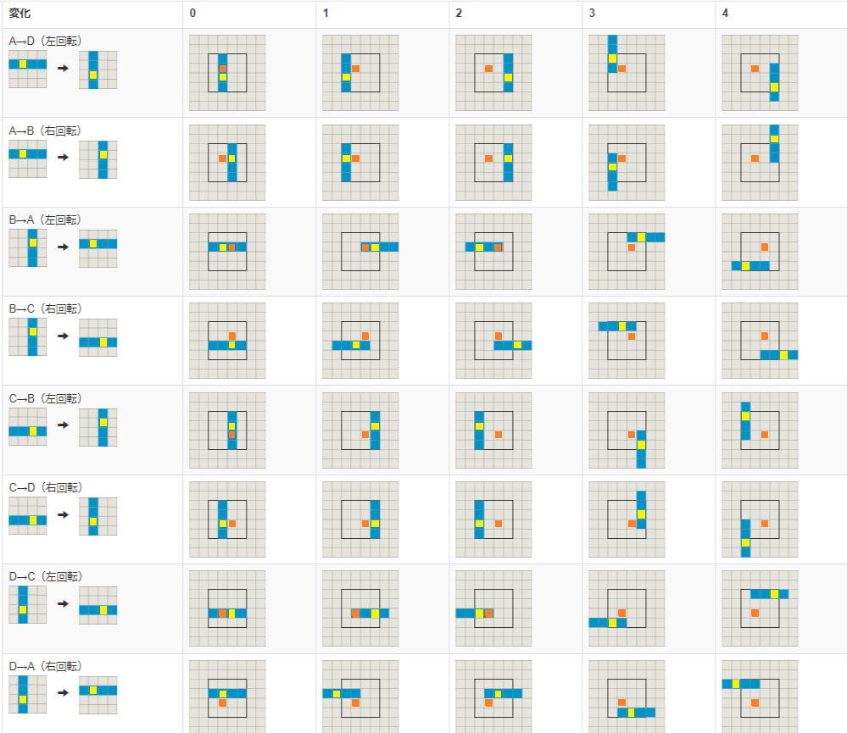
 |  |  |  |  |  |  |  |  |  |  |  |  |  |  |  |  |  |  |  |  | ※デフォルトの変換規則からの相対値
Iミノ | 左回転 |  |  |  |  |  |  |  |  |  | 右回転 |  |  |  |  |  |  |  |  |  | 左回転 |  |  |  |  |  |  |  |  |  | 右回転
 | x | y | x | y | x | y | x | y | x | y | x | y | x | y | x | y | x | y | x | y | x | y | x | y | x | y | x | y | x | y | x | y | x | y | x | y | x | y | x | y
 | 0 | -1 | -1 | -1 | 2 | -1 | -1 | 1 | 2 | -2 | 1 | 0 | -1 | 0 | 2 | 0 | -1 | -1 | 2 | 2 | 0 | 0 | -1 | 0 | 2 | 0 | -1 | 2 | 2 | -1 | 0 | 0 | -2 | 0 | 1 | 0 | -2 | -1 | 1 | 2
 | -1 | 0 | 1 | 0 | -2 | 0 | 1 | 1 | -2 | -2 | 0 | -1 | -1 | -1 | 2 | -1 | -1 | 1 | 2 | -2 | 0 | 0 | 2 | 0 | -1 | 0 | 2 | 1 | -1 | -2 | 0 | 0 | -1 | 0 | 2 | 0 | -1 | 2 | 2 | -1
 | 0 | 1 | 1 | 1 | -2 | 1 | 1 | -1 | -2 | 2 | -1 | 0 | 1 | 0 | -2 | 0 | 1 | 1 | -2 | -2 | 0 | 0 | 1 | 0 | -2 | 0 | 1 | -2 | -2 | 1 | 0 | 0 | 2 | 0 | -1 | 0 | 2 | 1 | -1 | -2
 | 1 | 0 | 2 | 0 | -1 | 0 | -1 | -1 | 2 | 2 | 0 | 1 | -2 | 1 | 1 | 1 | 1 | -1 | -2 | 2 | 0 | 0 | 1 | 0 | -2 | 0 | -2 | -1 | 1 | 2 | 0 | 0 | -2 | 0 | 1 | 0 | 1 | -2 | -2 | 1

